3_代理人等通知書102
別記様式丙第１０２号 |  |  |  |  |  |  |  |  |  | 記 入 例
 |  |  |  |  |  |  |  |  |  | ※黄色ハッチに必要事項を入力してください。
 |  |  |  |  |  |  |  |  |  | ※黄色ハッチは印刷に反映されません。

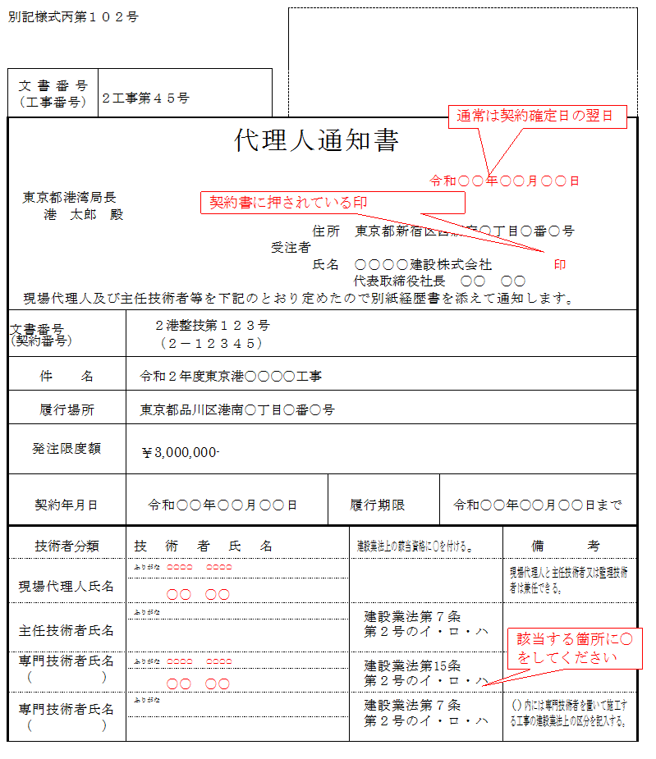
文書番号 | 0
（工事番号）
代理人等通知書
 |  |  |  |  |  |  | 令和 年 月 日
0
0 |  |  | 殿

 |  |  |  |  |  | 住所 | 0
 |  |  |  |  | 受注者
 |  |  |  |  |  | 氏名 | 0 |  | 印

下記のとおり定めたので別紙経歴書を添えて通知します。

文書番号 （契約番号） |  | 0
 |  | 0
件 名 |  | 0
履行場所 |  | 0
発注限度額 |  | ¥0-

契約年月日 |  | 0 |  | 履行期限 |  |  | 0
技術者分類 |  | 技 術 者 指 名 |  |  | 建設業法上の該当資格に○を付ける。
現場代理人氏名 |  | ふりがな |  |  |  |  |  | 現場代理人と主任技術者は兼任できる。

主任技術者氏名 |  | ふりがな |  |  | 建設業法第７条

 |  |  |  |  | 第２号のイ・ロ・ハ
専門技術者氏名 |  | ふりがな |  |  | 建設業法第７条 |  |  | （）内には専門技術者を置いて施工する工事の建設業法上の区分を記入する。

（ ） |  |  |  |  | 第２号のイ・ロ・ハ

4_経歴書118
別記様式丙第１１８号 |  |  |  |  |  | 記 入 例
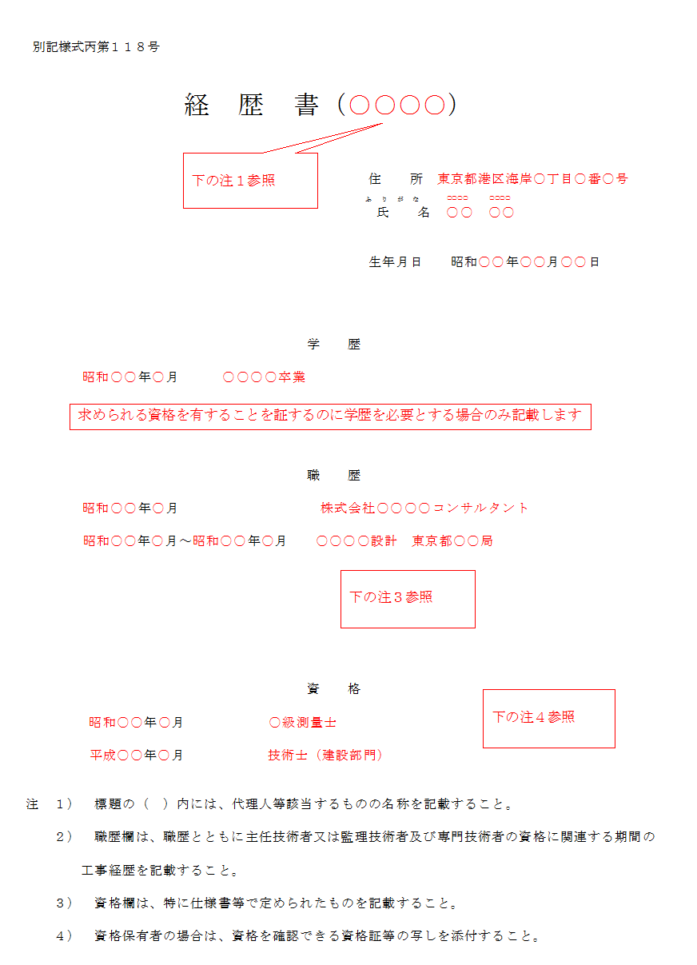
経 歴 書（ ）

 |  | 住所

 |  | （ふりがな）
 |  | 氏名
 |  | 生年月日 | 年 | 月 | 日生

学 歴

１． | 年 月

職 歴

１． | 年 月～ 年 月

資 格

１． | 年 月

注 １） 標題の（ ）内には、代理人等該当するものの名称を記載すること。 ２） 職歴欄は、職歴とともに主任技術者又は監理技術者及び専門技術者の資格に関連する期間の 工事経歴を記載すること。 ３） 資格欄は、特に仕様書等で定められたものを記載すること。 ４） 資格保有者の場合は、資格を確認できる資格証等の写しを添付すること。

6_施工内容確認申請書104
別記様式丙第１０４号 |  |  |  |  |  |  |  |  |  | 記 入 例
 |  |  |  |  |  |  |  |  |  | ※黄色ハッチに必要事項を入力してください。
 |  |  |  |  |  |  |  |  |  | ※黄色ハッチは印刷に反映されません。
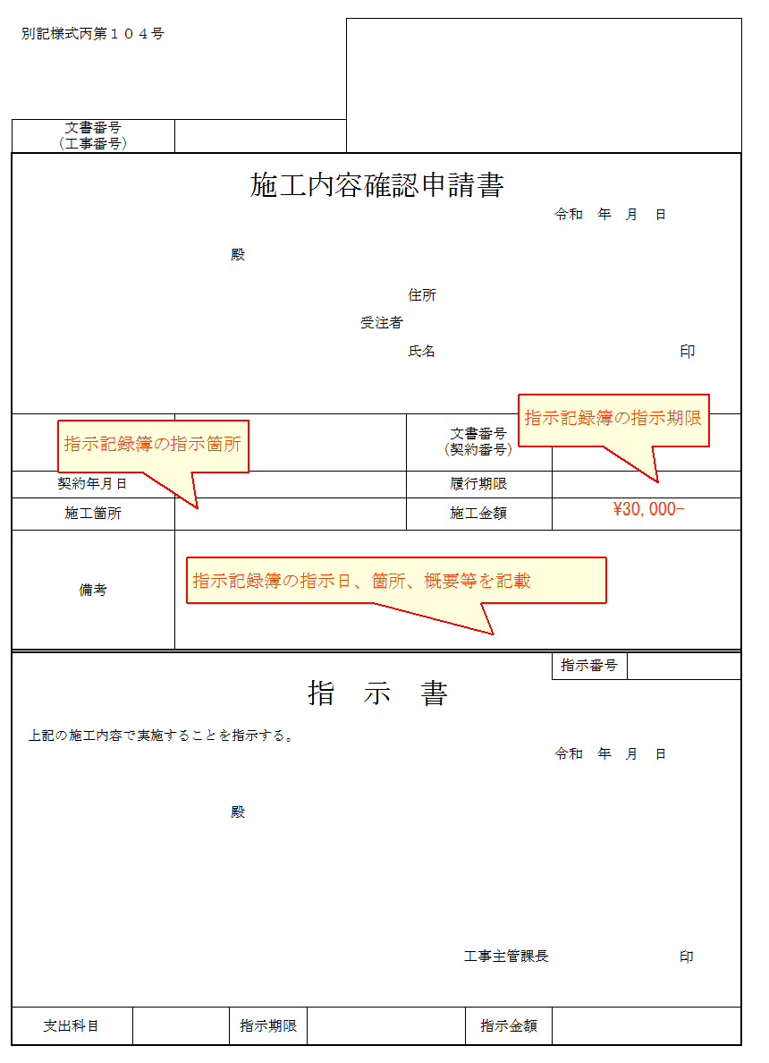

文書番号 （工事番号） |  | 0

施工内容確認申請書
 |  |  |  |  |  |  |  | 令和 年 月 日
0
0 |  |  | 殿

 |  |  |  |  |  | 住所 | 0
 |  |  |  |  | 受注者
 |  |  |  |  |  | 氏名 | 0 |  | 印

件名 |  | 0 |  |  |  | 文書番号 （契約番号） |  | 0
 |  |  |  |  |  |  |  | 0
契約年月日 |  | 0 |  |  |  | 履行期限
施工箇所 |  |  |  |  |  | 施工金額
備考

 |  |  |  |  |  |  |  | 指示番号
指 示 書

上記の施工内容で実施することを指示する。
 |  |  |  |  |  |  |  | 令和 年 月 日

0
0 |  |  | 殿

 |  |  |  |  | 0
 |  |  |  |  |  | 工事主管課長 |  | 0 | 印

支出科目 | 0 |  | 指示期限 | 0 |  |  | 指示金額 | ¥0-

11_支給材料内訳書109
別記様式丙第１０９号 |  |  |  |  |  |  |  | 記 入 例
 |  |  |  |  |  |  |  | ※黄色ハッチに必要事項を入力してください。
支給材料（請求・受領・返納）内訳書 |  |  |  |  |  |  |  | ※黄色ハッチは印刷に反映されません。
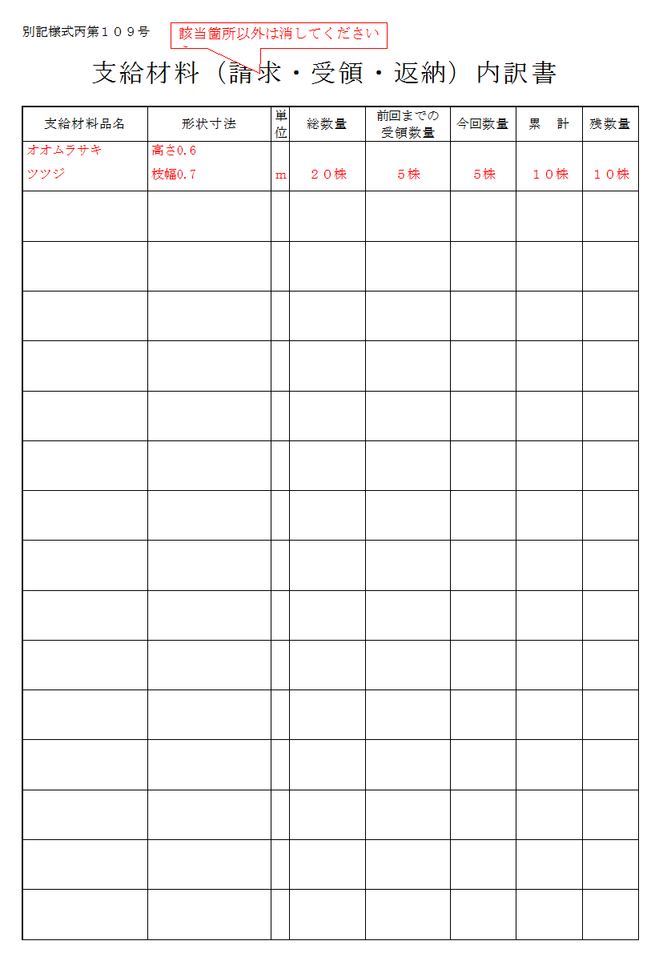
支給材料品名 | 形状寸法 | 単位 | 総 数 量 | 前回までの 数 量 | 今回の数量 | 累 計 | 残数量

